关系图
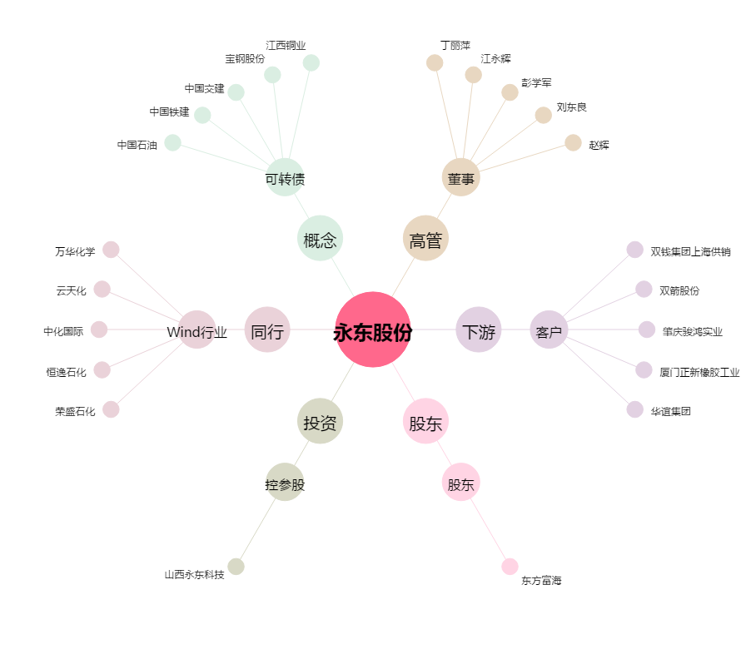
永东股份[002753.SZ] - 关系概览图

